상품제안서
프리미엄 방짜유기 2인 수저세트 | 상품코드: F27889

 |  |  |  |  |  |  | 02-412-0044 | www.easy1.co.kr
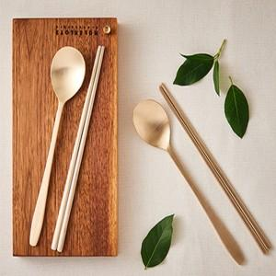

【상세/제작정보】

【인쇄/포장옵션】 | 레이저 / 포장불가능

【공급단가】 | 수량 | 100~ | 300~ | 500~ | 1,000~ | 3,000~
*VAT별도 | 단가 | 33,060원 | 32,500원 | 31,680원 | 31,130원 | 30,300원

【상품 URL】 | https://dev.easy1.co.kr:443/src/goods_detail.php?gdno=27889

